機能概要
税差額の計算

税抜きの場合 |  |  |  |  |  |  |  | ※現状

 | 請求明細テーブル |  |  |  |  |  |  |  | 請求書
 | 伝票 | 税抜 | 税率% | 税額 | 税込額 | 税明細の合計 | 22 | XXX御中
 | 10001 | 99 | 8 | 8 | 107 | 税抜額の合計×税率 | 23
 | 10002 | 93 | 8 | 7 | 100 | ⇒税差額 | 1 | お買上げ額 | 消費税等 | 当月請求額
 | 10003 | 91 | 8 | 7 | 98 |  |  | 283 | 22 | 305
 |  | 283 |  | 22 | 305
 |  |  |  |  |  |  |  | 伝票 | お買上げ額 | 消費税等
 |  |  |  |  |  |  |  | 10001 | 99 | 8
\1の税差額AR取引を作成
シート「AR請求取引OIF(税差額)」
、「AR会計配分OIF(税差額)」
 |  |  |  |  |  |  |  | 10002 | 93 | 7
 |  |  |  |  |  |  |  | 10003 | 91 | 7

 |  |  |  |  |  |  |  | ※修正後

税抜合計×税率
 |  |  |  |  |  |  |  |  | 請求書
 |  |  |  |  |  |  |  | XXX御中

 |  |  |  |  |  |  |  | お買上げ額 | 消費税等 | 当月請求額
 |  |  |  |  |  |  |  | 283 | 23 | 306

明細消費税額は非表示
\1の税差額AR取引を作成
シート「AR請求取引OIF(税差額)」
、「AR会計配分OIF(税差額)」
 |  |  |  |  |  |  |  | 伝票 |  | お買上げ額
 |  |  |  |  |  |  |  | 10001 |  | 99
 |  |  |  |  |  |  |  | 10002 |  | 93
 |  |  |  |  |  |  |  | 10003 |  | 91

税込みの場合 |  |  |  |  |  |  |  | ※現状

 | 請求明細テーブル |  |  |  |  |  |  |  | 請求書
 | 伝票 | 税抜 | 税率% | 税額 | 税込額 | 税明細の合計 | 22 | XXX御中
 | 10001 | 99 | 8 | 8 | 107 | 税込合計−税込合計÷税率 | 23
 | 10002 | 93 | 8 | 7 | 100 | ⇒税差額 | 1 |  | 当月請求額
 | 10003 | 91 | 8 | 7 | 98 |  |  |  | 305
 |  | 283 |  | 22 | 305 | 税抜の合計 | 283
 |  |  |  |  |  | 税込合計÷税率 | 282 | 伝票 |  | お買上げ額
 |  |  |  |  |  | ⇒本体差額 | -1 | 10001 |  | 107
 |  |  |  |  |  |  |  | 10002 |  | 100
\-1の本体差額 AR取引を作成
シート「AR請求取引OIF(本体差額)」、「AR会計配分OIF(本体差額)」
 |  |  |  |  |  |  |  | 10003 |  | 98

 |  |  |  |  |  |  |  | ※修正後

割り戻し計算
現行通り税込みの積み上げ
 |  |  |  |  |  |  |  |  | 請求書
 |  |  |  |  |  |  |  | XXX御中

 |  |  |  |  |  |  |  | お買上げ額 | 消費税等 | 当月請求額
 |  |  |  |  |  |  |  | 282 | 23 | 305

現行通り税込みを表示
 |  |  |  |  |  |  |  | 伝票 |  | お買上げ額
 |  |  |  |  |  |  |  | 10001 |  | 107
 |  |  |  |  |  |  |  | 10002 |  | 100
 |  |  |  |  |  |  |  | 10003 |  | 98

AR会計配分OIF(本体差額)
RA_INTERFACE_DISTRIBUTIONS_ALL
項目名(物理) | 項目名(論理) | 本体行(REV) | 税金行(TAX) | 債権行(REC)
INTERFACE_DISTRIBUTION_ID | INTERFACE_DISTRIBUTION_ID
INTERFACE_LINE_ID | INTERFACE_LINE_ID
INTERFACE_LINE_CONTEXT | 取引明細コンテキスト | "消費税差額作成" ※プロファイル.XXCFR:取引タイプ_消費税差額作成 伊藤園の取引タイプ_消費税差額作成 | "消費税差額作成" ※プロファイル.XXCFR:取引タイプ_消費税差額作成 伊藤園の取引タイプ_消費税差額作成 | "消費税差額作成" ※プロファイル.XXCFR:取引タイプ_消費税差額作成 伊藤園の取引タイプ_消費税差額作成
INTERFACE_LINE_ATTRIBUTE1 | 取引明細DFF1(伝票番号) | 伝票番号("NE"＋YYYYMMDD（締め日）＋連番) | 伝票番号("NE"＋YYYYMMDD（締め日）＋連番) | 伝票番号("NE"＋YYYYMMDD（締め日）＋連番)
INTERFACE_LINE_ATTRIBUTE2 | 取引明細DFF2(明細行番号) | 1 | 2 | 1
INTERFACE_LINE_ATTRIBUTE3 | INTERFACE_LINE_ATTRIBUTE3
INTERFACE_LINE_ATTRIBUTE4 | INTERFACE_LINE_ATTRIBUTE4
INTERFACE_LINE_ATTRIBUTE5 | INTERFACE_LINE_ATTRIBUTE5
INTERFACE_LINE_ATTRIBUTE6 | INTERFACE_LINE_ATTRIBUTE6
INTERFACE_LINE_ATTRIBUTE7 | INTERFACE_LINE_ATTRIBUTE7
INTERFACE_LINE_ATTRIBUTE8 | INTERFACE_LINE_ATTRIBUTE8
ACCOUNT_CLASS | 勘定科目区分(配分タイプ) | "REV" | "TAX" | "REC"
AMOUNT | 金額(明細金額) | 請求ヘッダ情報.本体差額 | 0 | (NULL)
PERCENT | パーセント(割合) | 100 | 100 | 100
INTERFACE_STATUS | INTERFACE_STATUS
REQUEST_ID | REQUEST_ID
CODE_COMBINATION_ID | CODE_COMBINATION_ID
SEGMENT1 | 会社セグメント | "001"（伊藤園） ※プロファイル.XXCFR:会社コード 請求先顧客の請求先拠点に紐づく会社コード（各社部門情報.DFF10(伝票作成会社)） | "001"（伊藤園） ※プロファイル.XXCFR:会社コード 請求先顧客の請求先拠点に紐づく会社コード（各社部門情報.DFF10(伝票作成会社)） | "001"（伊藤園） ※プロファイル.XXCFR:会社コード 請求先顧客の請求先拠点に紐づく会社コード（各社部門情報.DFF10(伝票作成会社)）
SEGMENT2 | 部門セグメント | "9080"（請求書差額調整） ※プロファイル:XXCFR:起票部門_本体差額 請求書差額調整部門 請求先顧客の請求先拠点に紐づく会社コードより取得した各社部門情報.起票部門_本体差額 | "1011"（財務経理部） ※プロファイル.XXCFR:部門コード_財務経理部 各社の管理部門 請求先顧客の請求先拠点に紐づく会社コードより取得した各社部門情報.部門コード_管理部門 | "1011"（財務経理部） ※プロファイル.XXCFR:部門コード_財務経理部 各社の管理部門 請求先顧客の請求先拠点に紐づく会社コードより取得した各社部門情報.部門コード_管理部門
SEGMENT3 | 勘定科目セグメント | "80104"（製品売上高） ※プロファイル.XXCFR:勘定科目_本体差額REV | "41809"（未払費用） ※プロファイル.XXCFR:勘定科目_本体差額TAX | "11305"（売掛金） ※プロファイル.XXCFR:勘定科目_本体差額REC
SEGMENT4 | 補助科目セグメント | "00000"（定義なし） ※プロファイル.XXCFR:補助科目_本体差額REV | "00000"（定義なし） ※プロファイル.XXCFR:補助科目_本体差額TAX | "00000"（定義なし） ※プロファイル.XXCFR:補助科目_本体差額REC
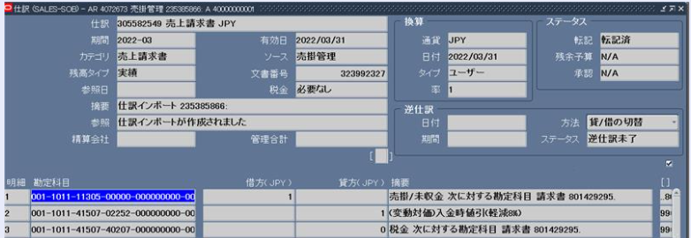
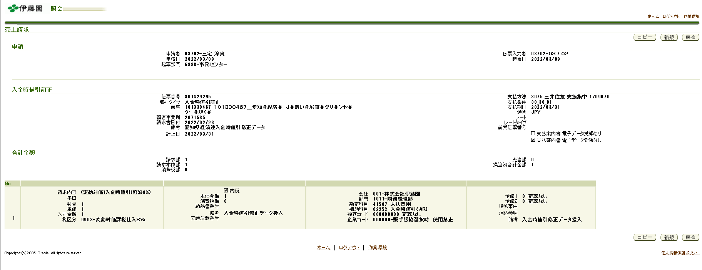
SEGMENT5 | 顧客セグメント | "000000000"（定義なし） ※プロファイル.XXCFR:顧客コード_ダミー値 | "000000000"（定義なし） ※プロファイル.XXCFR:顧客コード_ダミー値 | "000000000"（定義なし） ※プロファイル.XXCFR:顧客コード_ダミー値
SEGMENT6 | 企業セグメント | "000000"（定義なし） ※プロファイル.XXCFR:企業コード_ダミー値 | "000000"（定義なし） ※プロファイル.XXCFR:企業コード_ダミー値 | "000000"（定義なし） ※プロファイル.XXCFR:企業コード_ダミー値
SEGMENT7 | 予備１セグメント | "0"（定義なし） ※プロファイル.XXCFR:予備１_ダミー値 | "0"（定義なし） ※プロファイル.XXCFR:予備１_ダミー値 | "0"（定義なし） ※プロファイル.XXCFR:予備１_ダミー値
SEGMENT8 | 予備２セグメント | "0"（定義なし） ※プロファイル.XXCFR:予備２_ダミー値 | "0"（定義なし） ※プロファイル.XXCFR:予備２_ダミー値 | "0"（定義なし） ※プロファイル.XXCFR:予備２_ダミー値
SEGMENT9 | SEGMENT9
SEGMENT10 | SEGMENT10
SEGMENT11 | SEGMENT11
SEGMENT12 | SEGMENT12
SEGMENT13 | SEGMENT13
SEGMENT14 | SEGMENT14
SEGMENT15 | SEGMENT15
SEGMENT16 | SEGMENT16
SEGMENT17 | SEGMENT17
SEGMENT18 | SEGMENT18
SEGMENT19 | SEGMENT19
SEGMENT20 | SEGMENT20 |  |  |  | 債権科目と消費税科目もご確認お願いします。
SEGMENT21 | SEGMENT21
SEGMENT22 | SEGMENT22 |  |  |  | 債権科目：001-1011-11305-00000-000000000-000000-0-0
SEGMENT23 | SEGMENT23
SEGMENT24 | SEGMENT24 |  |  |  | 株式会社伊藤園-財務経理部-売掛金-定義なし-定義なし-販手販協選択時 使用禁止-定義なし-定義なし
SEGMENT25 | SEGMENT25
SEGMENT26 | SEGMENT26 |  |  |  | 税科目： 001-1011-41507-40207-000000000-000000-0-0
SEGMENT27 | SEGMENT27
SEGMENT28 | SEGMENT28 |  |  |  | 株式会社伊藤園-財務経理部-未払費用-売上控除-定義なし-販手販協選択時 使用禁止-定義なし-定義な
SEGMENT29 | SEGMENT29
SEGMENT30 | SEGMENT30
COMMENTS | COMMENTS
ATTRIBUTE_CATEGORY | 明細DFFカテゴリ | 営業単位ID ※プロファイル.MO: 営業単位 | 営業単位ID ※プロファイル.MO: 営業単位 | 営業単位ID ※プロファイル.MO: 営業単位
ATTRIBUTE1 | ATTRIBUTE1
ATTRIBUTE2 | ATTRIBUTE2
ATTRIBUTE3 | ATTRIBUTE3
ATTRIBUTE4 | ATTRIBUTE4
ATTRIBUTE5 | ATTRIBUTE5
ATTRIBUTE6 | ATTRIBUTE6
ATTRIBUTE7 | ATTRIBUTE7
ATTRIBUTE8 | ATTRIBUTE8
ATTRIBUTE9 | ATTRIBUTE9
ATTRIBUTE10 | ATTRIBUTE10
ATTRIBUTE11 | ATTRIBUTE11
ATTRIBUTE12 | ATTRIBUTE12
ATTRIBUTE13 | ATTRIBUTE13
ATTRIBUTE14 | ATTRIBUTE14
ATTRIBUTE15 | ATTRIBUTE15
ACCTD_AMOUNT | ACCTD_AMOUNT
INTERFACE_LINE_ATTRIBUTE10 | INTERFACE_LINE_ATTRIBUTE10
INTERFACE_LINE_ATTRIBUTE11 | INTERFACE_LINE_ATTRIBUTE11
INTERFACE_LINE_ATTRIBUTE12 | INTERFACE_LINE_ATTRIBUTE12
INTERFACE_LINE_ATTRIBUTE13 | INTERFACE_LINE_ATTRIBUTE13
INTERFACE_LINE_ATTRIBUTE14 | INTERFACE_LINE_ATTRIBUTE14
INTERFACE_LINE_ATTRIBUTE15 | INTERFACE_LINE_ATTRIBUTE15
INTERFACE_LINE_ATTRIBUTE9 | INTERFACE_LINE_ATTRIBUTE9
CREATED_BY | 作成者 | FND_GLOBAL.USER_ID | FND_GLOBAL.USER_ID | FND_GLOBAL.USER_ID
CREATION_DATE | 作成日 | システム日付 | システム日付 | システム日付
LAST_UPDATED_BY | 最終更新者 | FND_GLOBAL.USER_ID | FND_GLOBAL.USER_ID | FND_GLOBAL.USER_ID
LAST_UPDATE_DATE | 最終更新日 | システム日付 | システム日付 | システム日付
LAST_UPDATE_LOGIN | 最終更新ログイン | FND_GLOBAL.LOGIN_ID | FND_GLOBAL.LOGIN_ID | FND_GLOBAL.LOGIN_ID
ORG_ID | 営業単位ID | 営業単位ID ※プロファイル.MO: 営業単位 | 営業単位ID ※プロファイル.MO: 営業単位 | 営業単位ID ※プロファイル.MO: 営業単位
INTERIM_TAX_CCID | INTERIM_TAX_CCID
INTERIM_TAX_SEGMENT1 | INTERIM_TAX_SEGMENT1
INTERIM_TAX_SEGMENT2 | INTERIM_TAX_SEGMENT2
INTERIM_TAX_SEGMENT3 | INTERIM_TAX_SEGMENT3
INTERIM_TAX_SEGMENT4 | INTERIM_TAX_SEGMENT4
INTERIM_TAX_SEGMENT5 | INTERIM_TAX_SEGMENT5
INTERIM_TAX_SEGMENT6 | INTERIM_TAX_SEGMENT6
INTERIM_TAX_SEGMENT7 | INTERIM_TAX_SEGMENT7
INTERIM_TAX_SEGMENT8 | INTERIM_TAX_SEGMENT8
INTERIM_TAX_SEGMENT9 | INTERIM_TAX_SEGMENT9
INTERIM_TAX_SEGMENT10 | INTERIM_TAX_SEGMENT10
INTERIM_TAX_SEGMENT11 | INTERIM_TAX_SEGMENT11
INTERIM_TAX_SEGMENT12 | INTERIM_TAX_SEGMENT12
INTERIM_TAX_SEGMENT13 | INTERIM_TAX_SEGMENT13
INTERIM_TAX_SEGMENT14 | INTERIM_TAX_SEGMENT14
INTERIM_TAX_SEGMENT15 | INTERIM_TAX_SEGMENT15
INTERIM_TAX_SEGMENT16 | INTERIM_TAX_SEGMENT16
INTERIM_TAX_SEGMENT17 | INTERIM_TAX_SEGMENT17
INTERIM_TAX_SEGMENT18 | INTERIM_TAX_SEGMENT18
INTERIM_TAX_SEGMENT19 | INTERIM_TAX_SEGMENT19
INTERIM_TAX_SEGMENT20 | INTERIM_TAX_SEGMENT20
INTERIM_TAX_SEGMENT21 | INTERIM_TAX_SEGMENT21
INTERIM_TAX_SEGMENT22 | INTERIM_TAX_SEGMENT22
INTERIM_TAX_SEGMENT23 | INTERIM_TAX_SEGMENT23
INTERIM_TAX_SEGMENT24 | INTERIM_TAX_SEGMENT24
INTERIM_TAX_SEGMENT25 | INTERIM_TAX_SEGMENT25
INTERIM_TAX_SEGMENT26 | INTERIM_TAX_SEGMENT26
INTERIM_TAX_SEGMENT27 | INTERIM_TAX_SEGMENT27
INTERIM_TAX_SEGMENT28 | INTERIM_TAX_SEGMENT28
INTERIM_TAX_SEGMENT29 | INTERIM_TAX_SEGMENT29
INTERIM_TAX_SEGMENT30 | INTERIM_TAX_SEGMENT30

